Planilha1
Atividade | EPIC | DoR | UserStory | Detalhamentno da função atrelada a userstory | DoD
Avaliação de membros da equipe | Como aluno, quero avaliar todos os membros da equipe ao final de cada sprint, para que o desempenho deles seja registrado e considerado na avaliação final. | 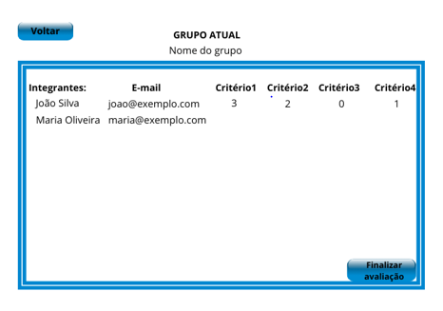 Wireframe tela de avaliação (tela 1): | Como aluno, devo ter acesso a lista dos integrantes do meu grupo para que eu possa saber quem estou avaliando. | A lista de alunos será cadastradada pelo professor e o aluno não poderá fazer nenhum tipo de alteração. Ao clicar na caixa de seleção, o aluno avaliador irá visualizar nome completo do colega que ele irá avaliar. | Quando finalizado, deverá ser entregue o manual do usuário, guia de instação,código e executável. Isso é válido para todas as histórias.
 |  | Descrição da funcionalidade da tela: nessa tela o aluno deverá visualizar todos os membros a serem avaliados, inclusive ele mesmo, o e-mail de cada um desses alunos e os critérios a serem avaliados. De acordo com que o aluno faz a avaliação de cada membro, os pontos atribuidos ficam disponíveis. Também é nela que aluno envia a avaliação (depois de finalizar a avaliação de todos). | Como aluno, eu devo conseguir selecionar quem eu vou avaliar e visualizar quais são os critérios para avaliar para que então eu atribua a nota de acordo com o meu colega e com a soft skill. | Ao acessar a tela, o aluno avaliador irá abrir uma caixa de seleção e escolher o nome de quem ele quer avaliar, ao selecionar o nome, deverá ficar disponível os critérios (softskills) que já foram cadastrados pelo professor e em cada critério deverá ter um campo para o aluno clicar, abrir uma caixa de seleção e escolher a nota que vai atribuir para aquele critério. Ao clicar no nome que o aluno avaliador for avaliar, uma caixa (tela/janela) irá apresentar os critérios de avaliação que foram inseridos pelo professor e em cada critério ele conseguirá selecionar a pontuação que desejar.
 |  | Testes: a tela não permite finalizar a avaliação sem que antes todos os membros tenham recebido algum ponto em cada critério. | Como aluno, eu quero inserir uma nota entre 0 e 3 em cada critério e para cada colega do meu grupo de forma anônima. | Ao clicar no campo de avaliação de cada critério, o aluno avaliador terá acesso a uma caixa de seleção e irá escolher um número entre 0 e 3. Esses números deverão estar disponíveis para escolha e não deve ser possível digitar dados no campo. O sistema precisa armazenar (banco de dados) qual pontuação foi atribuida para cada membro, não é necessário armazenar o nome de quem atribuiu o ponto, pois a avaliação é anônima.
 |  |  | Como aluno, para atribuir as notas eu preciso saber qual o número de pontos disponíveis para distribuir e ver quantos pontos ainda tenho para distribuir de acordo com que for fazendo as atribuições. | Enquanto o aluno está avaliando o colega a quantidade de pontos totais disponíveis para o grupo deverá ficar visível e de acordo com que ele atribui uma pontuação, esse número deverá atualizar
 |  | 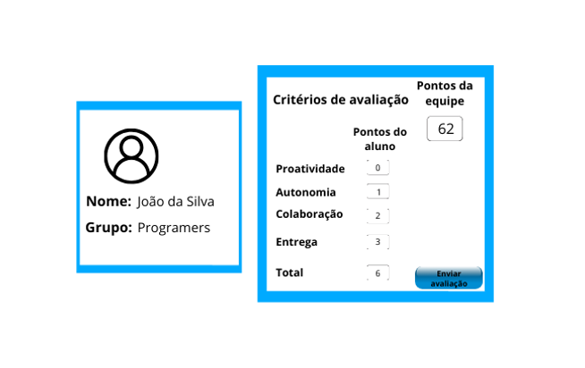 Wireframe tela de avaliação (tela2) | Como aluno, para a avaliação ficar completa e todos os pontos serem distribuidos corretamente , eu devo fazer minha autoavaliação. | Essa autoavaliação deverá ser feita no mesmo ambiente que os colegas foram avaliado. Porém, ao invés do nome da pessoa, o sistema deverá reconhecer quem está fazendo a avaliação e o que irá aparecer no campo de seleção do avaliado é "autoavaliar". Enquanto o aluno não avaliar todos os membros, não deverá conseguir finalizar a avaliação. A avaliação somente poderá ser finalizada quando o total de pontos disponíveis for igual a zero e para isso, ele deverá inclusive fazer sua autoavaliação.
 |  | Descrição da funcionalidade da tela: A função da tela de avaliação do aluno é permitir que cada membro e de cada grupo possa avaliar seus colegas de forma anônima. Portanto, nessa tela ele poderá visualizar quem ele selecionou para atribuir pontos (foto, nome e grupo pertencente). Na mesma tela, será necessário que apareçam todos os critérios a serem avaliados, inicialmente sendo eles: Produtividade, Autonomia, Colaboração e Entrega e o total de pontos. Diferente do professor administrador, o aluno não terá acesso a editar os critérios de avaliação, somente os pontos. Inclusive, na frente de cada critério estará disponível o campo com os pontos (os pontos variam entre 0 e 4). Também estará visível os pontos totais disponibilizados pelo grupo (alterando de acordo com que o aluno avaliador atribui pontos para cada membro da equipe) e um botão para enviar a avaliação daquele aluno avaliado. | Como aluno, de acordo com que avalio, quero salvar a avaliação de cada membro do meu grupo para só então conseguir avaliar o próximo, para que eu não deixe de avaliar nenhum colega e nenhum atributo. | Ao finalizar a avaliação individual, o aluno avaliador deverá salvar essa avaliação/ enviar e voltar para a tela de seleção (tela1), onde irá ver quem já avaliou e selecionar o próximo membro que ele quer avaliar ou finalizar a avaliação caso já tenha avaliado todos os membros.
 |  | Testes: a tela apresenta erro se tentar digitar algo no campo de pontos diferente dos números 0,1,2 ou 3. A tela não permite enviar a avaliação sem antes atribuir os pontos de cada critério.
Gerenciar grupos | Como professor, quero conseguir gerenciar grupos importar em uma única vez um ou vários arquivos para o sistema, para que seja carregada de forma automática os alunos e seus respectivos grupos sem necessidade de incluir um a um de forma manual. Ter também a opção de editar de forma manual, diretamente no sistema grupos e seus membros, bem como atribuir a pontuação de cada grupo por sprint. | 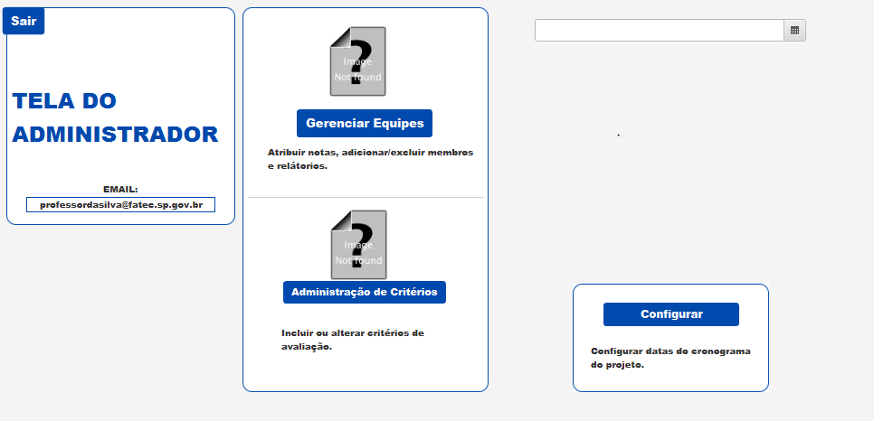 Wireframe tela de gerenciar equipes (tela1): | Como professor, quero gerenciar equipes para realizar as alterações que julgar necessárias. | Ao acesssar a tela inicial o professor deverá clicar em um botão que o leve para o gerenciamento de equipes. | Quando finalizado, deverá ser entregue o manual do usuário, guia de instação,código e executável. Isso é válido para todas as histórias.
 |  | Descrição da funcionalidade da tela: essa é uma função integrada a tela inicial do administrador, onde deverá haver um botão de "gerenciar equipes" que o adminstrador deverá clicar e ser direcionado para outra tela. | Como professor, quero importar para o sistema um ou mais arquivos no modelo csv que contenha as informações dos grupos e alunos. | Ao acessar a tela de gerenciamento o professor deverá ter acesso a um botão que permita acessar o explorador de arquivos do seu computador, onde ele poderá selecionar um mais arquivos e importá-los ao sistema.
 |  | Testes: somente conferir navegabilidade, onde o botão gerenciar equipes deverá direcionar para uma tela de gerenciamento | Como professor quero ter a opção de realizar, de forma manual, a inclusão de grupos e ou alunos, bem como os seus dados (RA, nome, grupo, email, link do github, curso, semestre), também quero excluir alunos e movimentá-los de um grupo para o outro. | O professor deverá ter campos para digitar cada dado do aluno que for incluir e depois conseguir salvar as informações. Também deverá ter a opção de selecionar um aluno para mover de grupo ou excluir. Também deve estar disponível a opção de incluir ou excluir um grupo
 |  | 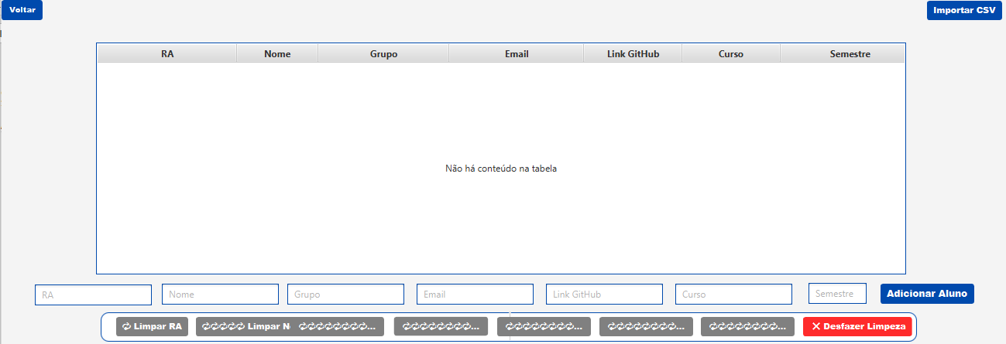 Wireframe tela de gerenciar equipes (tela2):
 |  | Descrição da funcionalidade da tela: nessa tela o administrador deverá ter acesso a um botão de Importar CSV que ao clicar, deverá abrir o buscador de arquivos do desktop. Deverá haver um botão de voltar, para que ele possa voltar ao menu inicial. No ambiente, ele deverá visualizar todos os alunos que já foram importados e seus respectivos dados contidos no modelo de arquivo (RA, nome, grupo, email, link do github, curso e semestre). Deverá encontrar campos que permitam incluir os mesmos dados do arquivo, só que de forma manual.
 |  | Testes: se os e-mails não conterem @ deverão apresentar erro. Se o RA não for composto por somente números deverá apresentar erro.

